Γραφήματα1
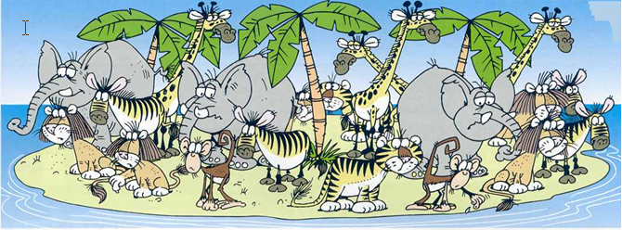

Μελέτησε προσεκτικά την εικόνα και βρές πόσα ζώα υπάρχουν τουλάχιστον σε 3 είδη.
Γράψτα σε ένα φύλλο εργασίας. |  |  | Δημιούργησε μια … πίτα και ένα γράφημα με εικόνες

 | ζωα | πληθος
 | ελεφαντες | 3
 | μαϊμούδες | 2
 | τιγρης | 3
 | ζευρες | 4
 | λιονταρια | 5
 | καμηλοπάρδαλη | 4

